Table 1

Manulife Business Academy
MiAssurance Protection Plan (MiACTION) Masa depanmu, dimulai hari ini!
Product Positioning
MiAction 6k6n ffielengk6pi Kebutuh6n Proteksi untuk Segffient M6ss-Affluent & Milleni6ls
Customer Needs / Segment | Protection |  | Health |  | Retirement |  | Managing Wealth |  |  | Legacy
HNW | MPA |  | HPC |  | MIFIP |  | MPA |  |  | MiPrecious
 | MEA
N/A (formerly MEA) MiUHC
Upper Mass – Affluent |  | MISSION |  | MISHC (Rider) |  | MIFIP |  |  | MIWA |  | MiPrecious
MiACTION MIUCC
MISSION MiUHC
Mass / Millennials |  | TSP MISHC (Rider) |  |  |  | MIFIP MIWA
MiACTION MIUCC
Fully Guaranteed/Non-Par product Par Product (Has guaranteed part of benefit) Unit Link • INTERNAL |  |  |  |  |  |  |  | Manulife Business Academy Manulife confidential and proprietary information. Not for distribution.

Table 2
Apa Saja Sih Kebutuhan Para Millenials?
1. Proteksi Pendapatan dengan Premi yang Terjangkau
Buat mereka yang aktif dan memerlukan proteksi jiwa dengan pembayaran premi yang lebih terjangkau, produk ini dapat memberi solusinya.
 Contoh: Flo, 28 tahun | Cukup nabung Rp. 1 juta sebulan (seharga beli kopi Rp. 50ribu/hari) Dapat perlindungan jiwa Rp. 1 Milyar selama 20 tahun Uang kembali 100%, dibayar sejak tahun ke-6 hingga 20 Aman dan optimal, bukan?

Catatan: Ini adalah contoh ilustrasi dengan profil diatas. Detail ilustrasi dapat merujuk ke slide 24-26 |  | Manulife Business Academy 3
• INTERNAL Manulife confidential and proprietary information. Not for distribution.

Apa Saja Sih Kebutuhan Para Millenials?

Table 3
2. Tabungan Masa Depan

 Setelah punya proteksi kesehatan yang cukup, saatnya mempersiapkan dana untuk mencapai tujuan keuangan di masa depan
Olivia, 27 tahun | Piramida Perencanaan Keuangan | Tiga Prioritas Teratas Keuangan
Sumber : survey MISI 2016 Manulife Business Academy 4
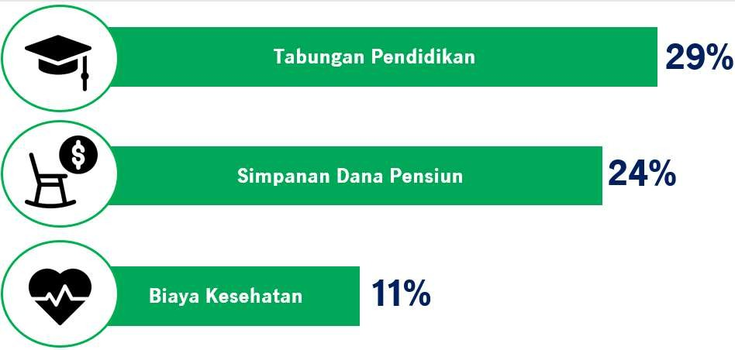
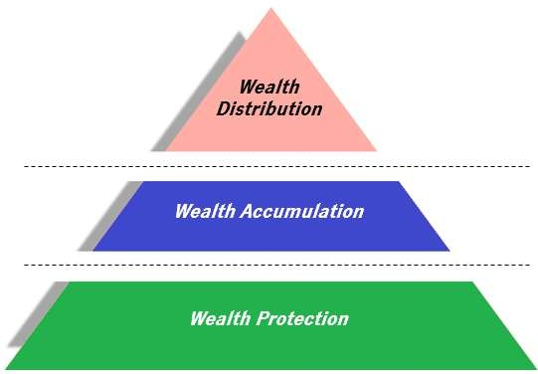
• INTERNAL Manulife confidential and proprietary information. Not for distribution.

Table 4
Roy, 31 tahun
Tapi mereka bingung.. Solusinya tidak semudah yang dikira. Trend suku bunga dan imbal hasil obligasi terus menurun, return pasar saham 5 tahun terakhir juga tidak semenarik dulu.
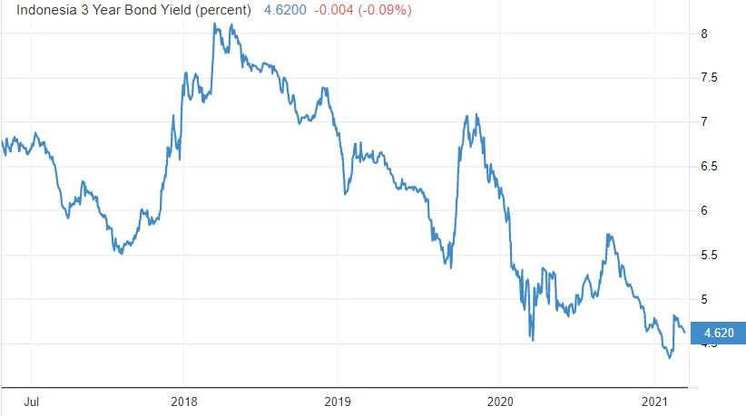 Imbal Hasil Obligasi Ritel Indonesia Seiring penurunan suku bunga, maka imbal hasil obligasi pemerintah 3Y juga mengalami trend penurunan di level 4,6%.
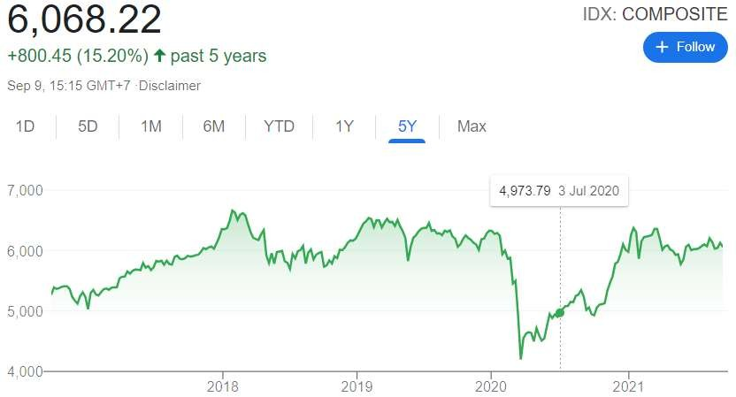 Indeks Harga Saham Gabungan (IHSG) Secara teori, saham adalah investasi untuk jangka panjang, namun faktanya dalam 5 tahun terakhir IHSG hanya tumbuh 15%
Suku Bunga Acuan Bank Indonesia (BI)
7.00% 6.00% 5.00% 4.00% 3.00% 2.00% 1.00% 0.00%
Suku Bunga Acuan BI berada di angka 6% pada Januari 2019 dan turun ke 3,5% pada Juli 2021.

Sumber : https://www.bi.go.id/id/statistik/indikator/bi-7day-rr.aspx, investing.com, idx.co.id • INTERNAL | Manulife Business Academy 5 Manulife confidential and proprietary information. Not for distribution.

Table 5
Tidak perlu kuatir! Manulife telah meluncurkan produk MiAction yang membantu mereka. Selain tingkat pengembaliannya optimal, produk ini juga memberi rasa aman.
Contoh:

Kita bisa nabung sekitar 3 juta per bulan
Untuk dapetin imbal hasil setara obligasi ~5% per tahun (lebih tinggi dari bunga deposito)
Dony, 30 tahun | Dijamin selama 20 tahun*!
Bagusnya lagi, ada bonus perlindungan jiwa 500 juta! Jadi keluarga kita pun aman.
Catatan: Ini adalah contoh ilustrasi dengan profil diatas. Detail ilustrasi dapat merujuk ke slide 21-23 *) Selama Tertanggung hidup dan Polis dalam keadaan aktif |  | Manulife Business Academy 6
• INTERNAL Manulife confidential and proprietary information. Not for distribution.

Table 6
Masa depanmu dimulai hari ini! MiAssurance Protection Plan (MiAction)
Produk Asuransi Dwiguna Individu yang memberikan manfaat tunai tahunan pasti dan manfaat akhir masa pertanggungan jika Tertanggung masih hidup dan Polis dalam keadaan aktif sejak Ulang Tahun Polis ke-6 (enam) sampai dengan Akhir Masa Pertanggungan. | The best way to predict the future is to create it
Manulife Business Academy 7


• INTERNAL Manulife confidential and proprietary information. Not for distribution.

Table 7
PREMI DAN UANG PERTANGGUNGAN
• Mata Uang : Rupiah • Premi : Premi Sekaligus : min Rp36.000.000/tahun MPP* 3 : min Rp12.000.000/tahun MPP* 5 : min Rp6.000.000/tahun • Metode Pembayaran Premi : Tahunan/Semesteran/Kuartalan/Bulanan • Masa Pembayaran Premi : Premi Sekaligus / 3 Tahun / 5 Tahun • Uang Pertanggungan : 110% x Masa Pembayaran Premi x Premi Dasar Tahunan** Max Uang Pertanggungan : Rp5.500.000.000,
• Modal Faktor | : Tahunan | : 100%
 | Semesteran | : 52,5%
 | Kuartalan | : 27,5%
 | Bulanan | : 9,5%
Catatan: (*) MPP = Masa Pembayaran Premi (**) Untuk mode pembayaran premi bulanan, kuartalan, atau semesteran, perhitungan premi dasar tahunan menggunakan modal faktor
Manulife Business Academy 8

• INTERNAL Manulife confidential and proprietary information. Not for distribution.

Table 8
1
M6nf66t MiAction | Manfaat Pembayaran Tunai Tahunan Dibayarkan setiap tahun mulai tahun Polis ke-6 sampai akhir masa pertanggungan
2 Manfaat Akhir Masa Pertanggungan Dibayarkan pada akhir masa pertanggungan jika Tertanggung hidup dan Polis dalam keadaan aktif
Manfaat Meninggal Dunia 100% Uang Pertanggungan selama masa pertanggungan. Pembayaran
manfaat meninggal dunia mengakibatkan pertanggungan berakhir 9


• INTERNAL |  | Manulife Business Academy Manulife confidential and proprietary information. Not for distribution.

Table 14

M6nf66t MiAction – M6nf66t Meningg6l Duni6
Ilustrasi Masa Pembayaran Premi : 5 Tahun Mode Pembayaran Premi : Tahunan Premi Dasar : Rp 30.000.000/Tahun |  |  | Tertanggung meninggal Pertanggungan berakhir dan tidak ada manfaat lagi yang dibayarkan
Masa Pembayaran Premi

TP 1 | TP 5 | TP TP 6 11 |  |  | TP 20
Manfaat Meninggal Dunia* = 100% Uang Pertanggungan
Uang Pertanggungan = 110% x 5 Tahun x Rp 30.000.000 = Rp 165.000.000 Manfaat Meninggal Dunia = Rp 165.000.000
Catatan: (*) Jika Manfaat Meninggal Dunia dibayarkan, maka Pertanggungan berakhir • INTERNAL |  |  |  | Manulife Business Academy 15 Manulife confidential and proprietary information. Not for distribution.

Table 18

ASURANSI TAMBAHAN (RIDER) Advanced Life Protector (ALP) Plus
• INTERNAL | Manulife Business Academy19 Manulife confidential and proprietary information. Not for distribution.

Table 19

Advanced Life Protector (ALP) Plus
KEUNGGULAN ALP PLUS
• Memberikan tambahan Manfaat Meninggal Dunia sebesar 100% Uang Pertanggungan • Memiliki Masa Pembayaran Premi kurang dari atau sama dengan produk MiAction • Perlindungan jangka panjang mulai usia 1 bulan • Masa Pertanggungan hingga usia 80 tahun atau Masa Pertanggungan Produk Dasar berakhir (mana yang terjadi lebih dahulu)
SYARAT DAN KETENTUAN Memiliki Produk Asuransi Dasar
USIA MASUK TERTANGGUNG : 1 bulan – 70 tahun PEMEGANG POLIS : Min. Usia 18 tahun MATA UANG : Rupiah MASA PEMBAYARAN PREMI : Kurang dari atau sama dengan Asuransi Dasar UANG PERTANGGUNGAN : Minimum Rp50.000.000 MASA PERTANGGUNGAN : Hingga usia 80 tahun atau asuransi dasar berakhir, mana yang lebih dahulu
• INTERNAL | Manulife Business Academy 20 Manulife confidential and proprietary information. Not for distribution.

Table 20
Advanced Life Protector (ALP) Plus
ILUSTRASI ALP PLUS
Manfaat Meninggal Dunia 100% Uang Pertanggungan Asuransi Tambahan
Usia Masuk (mulai Usia 1 bulan) | Usia Akhir Pertanggungan (hingga usia 80 tahun atau masa pertanggungan asuransi dasar berakhir)
Masa Pembayaran Premi ALP Plus ≤ Masa Pembayaran Premi Produk Dasar
Catatan: Masa Pembayaran ALP Plus yang dapat dipilih saat New Business harus kurang dari atau sama dengan Masa Pembayaran Asuransi Dasar.
Contoh 1 Masa Pembayaran Premi Asuransi Dasar : 5 Tahun Masa Pembayaran Premi yang tersedia untuk ALP Plus : 5 Tahun, 3 Tahun, dan Single Premium
Contoh 2 Masa Pembayaran Premi Asuransi Dasar : Single Premium Masa Pembayaran Premi yang tersedia untuk ALP Plus : Single Premium
Jika ALP Plus disertakan pada saat asuransi dasar sudah efektif (proses POS), maka masa pembayaran premi untuk ALP Plus yang dapat dipilih hanya Single Premium

• INTERNAL |  | Manulife Business Academy 21 Manulife confidential and proprietary information. Not for distribution.

Table 23
M6nf66t MiAction – deng6n rider ALP Plus (Dony, 30 t6hun) Skenario 2 Jika Tertanggung meninggal dunia selama masa pertanggungan (contoh pada Tahun Polis ke 11), maka akan diberikan total manfaat meninggal dunia sebesar Rp500.000.000 dan juga manfaat pembayaran tunai tahunan (jika ada) yang sudah diberikan sebelum Tertanggung meninggal dan pertanggungan berakhir
Tertanggung meninggal
Pertanggungan berakhir dan tidak ada manfaat lagi yang dibayarkan
Masa Pembayaran Premi
TP 20
Manfaat Meninggal Dunia (ALP Plus) = Rp303.758.300

Catatan: (*) Jika Manfaat Meninggal Dunia dibayarkan, maka Perta•nggINuTnERgNaALn berakhir | Manulife Business Academy 24 Manulife confidential and proprietary information. Not for distribution.

Manfaat Meninggal Dunia (Produk Dasar)* = Rp196.241.700
TP 11
TP 6
TP 5
TP 1

Table 28
Spesifik6si Produk
Modal Faktor
 |  |  | Mode | Modal Factor IDR
 |  |  | Tahunan | 100%
 |  |  | Semesteran | 52.5%
 |  |  | Kuartalan | 27.5%
 |  |  | Bulanan | 9.5%


Uang Pertanggungan | : | 110% x Masa Pembayaran Premi x Premi Dasar Tahunan* Max Uang Pertanggungan: Rp 5.500.000.000 (*) Untuk mode pembayaran premi bulanan, kuartalan, atau semesteran, perhitungan premi dasar tahunan menggunakan modal faktor
• INTERNAL |  |  |  |  | Manulife Business Academ2y9 Manulife confidential and proprietary information. Not for distribution.

Table 38
 
Prosedur Klaim
Pengajuan Klaim Manfaat Pertanggungan
Pengajuan klaim harus disampaikan kepada Manulife Indonesia secara tertulis dalam waktu 90 (sembilan puluh) hari kalender sejak Tertanggung meninggal atau Akhir Masa Pertanggungan dengan menyampaikan kelengkapan formulir klaim dan dokumen klaim sesuai Ketentuan Polis.
Pembayaran Klaim
Pembayaran Manfaat Pertanggungan oleh Manulife Indonesia paling lama 30 (tiga puluh) hari kalender sejak klaim disetujui oleh Manulife Indonesia dengan ketentuan bahwa dokumen klaim telah secara lengkap diterima oleh Manulife Indonesia dan telah melalui proses pengujian klaim.
• INTERNAL | Manulife Business Academ3y9 Manulife confidential and proprietary information. Not for distribution.

Table 39

Prosedur Klaim
Kelengkapan Dokumen Klaim Dokumen yang wajib diserahkan ke Penanggung untuk menerima manfaat pertanggungan: Jika Tertanggung meninggal dunia: 1. Polis asli 2. Formulir klaim meninggal dunia 3. Surat keterangan Dokter yang memeriksa jenazah Tertanggung yang menjelaskan sebab-sebab kematian Tertanggung 4. Surat keterangan meninggal dari pihak yang berwenang 5. Surat keterangan kepolisian dalam hal Tertanggung meninggal akibat kecelakan atau hal tidak wajar 6. Surat keterangan mengenai bukti diri yang berkepentingan dalam Polis 7. Fotokopi identitas Tertanggung dan Yang Ditunjuk yang masih berlaku 8. Dokumen lain yang dibutuhkan oleh Manulife Indonesia
Untuk klaim pada akhir Masa Pertanggungan: 1. Polis asli 2. Formulir klaim Akhir Masa Pertanggungan yang disediakan oleh Penanggung 3. Fotokopi identitas Pemegang Polis
• INTERNAL | Manulife Business Academ4y0 Manulife confidential and proprietary information. Not for distribution.

